F02.CFG-Paths
 |  | VVSS, Info Romana, 2025-2026

F02. actualizarea stocului disponibil în urma consumului unei cantități de ingrediente specificată într-o rețetă.

F02. Covered source code |  |  | F02. Control Flow Graph (CFG) | F02. Cyclomatic Complexity (CC)
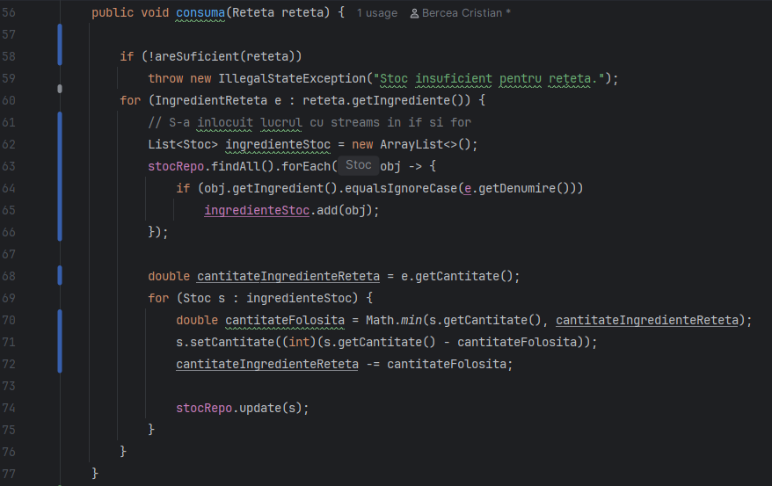
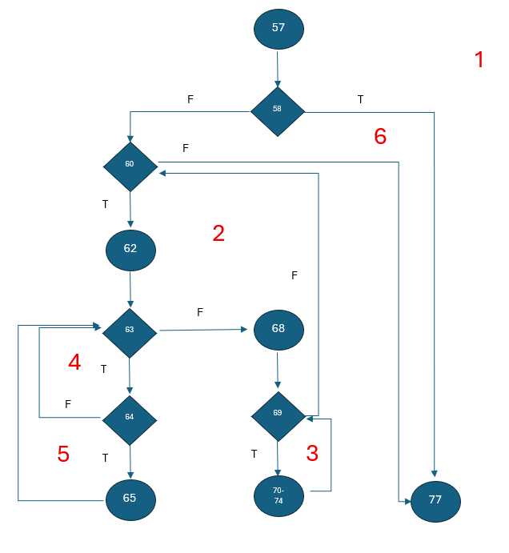
Line No. | Source code |  | Se va insera CFG asociat codului sursa testat (poza, diagrama, etc.). | CC1 = No. of regions = |  | 6
Req02_L01 | … |  |  | CC2 = Edges - Nodes + 2 = |  | 15-11+2=6
Req02_L02 | … |  | <Req02 CFG > | CC3 = No. of Conditions + 1 = |  | 5+1=6
Req02_L03 | …
... | …
.. | … |  |  | F02. Individual Paths
... | …
 |  |  |  | Path No. | Path
 |  |  |  | F02_P01 | 57 - 58(T) - 77
 |  |  |  | F02_P02 | 57 - 58(F) - 60(F) - 77
 |  |  |  | F02_P03 | 57 - 58(F) - 60(T) - 62 - 63(F) - 68 - 69(F) - 60(F) - 77
 |  |  |  | F02_P04 | 57 - 58(F) - 60(T) - 62 - 63(F) - 68 - 69(T) - 70..74 - 69(F) - 60(F) - 77
 |  |  |  | F02_P05 | 57 - 58(F) - 60(T) - 62 - 63(T) - 64(F) - 63(F) - 68 - 69(F) - 60(F) - 77
 |  |  |  | F02_P06 | 57 - 58(F) - 60(T) - 62 - 63(T) - 64(T) - 65 - 63(F) - 68 - 69(F) - 60(F) - 77

